조직도
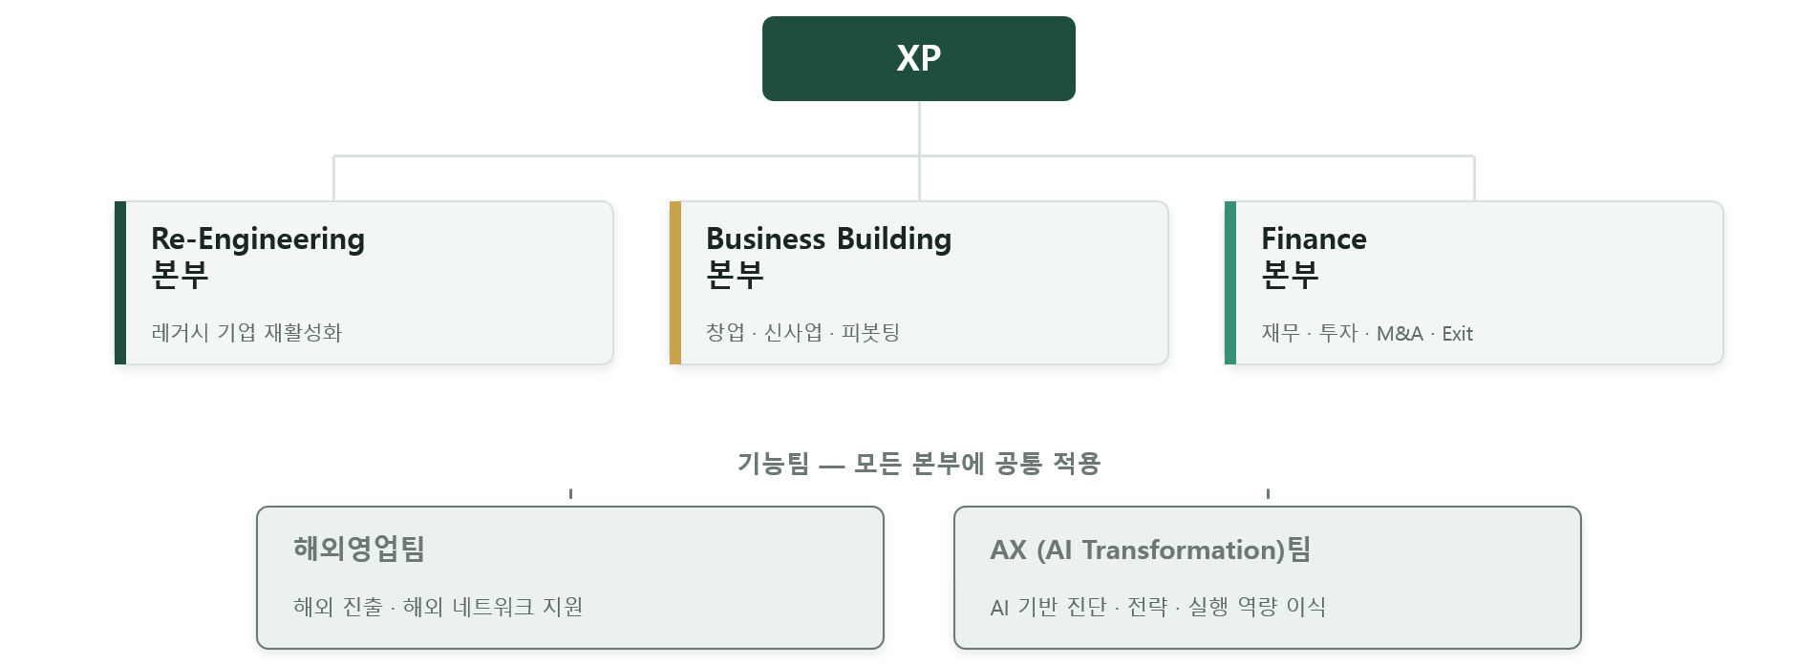

XYZ PLUS |  |  | 벤치 마킹 | BAIN & COMPANY X KKR + ANTLER |  |  |  |  | 패널 미팅 | 월1회 | 사안별
기업 성장과 가치 혁신 |  |  |  |  | 자격조건 | 책임권한 | 보수혜택 | 평가진단 | 계약 | 배치 | 진행 | 사후
고객 | 레거시 | 창업 | 스타트업 | E DMC | 김수민 | 이봉진 | E 3 | E 4 | E 5 | E 6 | E 7
 | 소비재 | 확장 영역 | 해외 | B DMC | R-1 | R-2 | R-3 | 정홍재 | 유영아 | 기획 | 윤권상 | A-2
목표 | 레거시 | 실적*가치 | EXIT |  | B-3 | F-1 | F-2 | F-3 | 10 | 관리 | A-3 | A-4
 | 창업 | 창업 | 성장 | 부문 | Re-E | Life Style | Care | Contents | Tech | 자산
 | 스타트업 | 실적*가치 | EXIT |  | ? |  | Angel Yu | 박지희 | 박재범
 |  |  |  |  | B B | 예비창업 | 3년 미만 | 레거시
기능 | 평가 | 진단 | BJ + 3 |  | 정홍재 | 정홍재 | 김수민
 | 전략 | 코칭 | BJ + 3 |  | F I E | 예비창업 | 3년 미만 | 레거시
 | 자원 | BR-O/R | 각 리더 |  |  | 정홍재 | 김수민
 | 실행 | 조정 | 각 리더 |  | AI |  |  |  | 해외
 | 재무 | Exit | + 4 ? |  | 박재범

Re-Engineering
기업 재활성화*실적*궁극적 가치 |  |  |  |  | 자격조건 | 책임권한 | 보수혜택 | 평가진단 | 계약 | 배치 | 진행 | 사후
고객 | 레거시 기업 |  |  | 본부 | R-1 | R-2 | R-3 | R- 4 | R -5
 | 소비재 | 확장 영역 |  | 위원 | R-6 | R-7 | R-8 | 패널 미팅 | 월1회 | 사안별
목표 | 단기 | 실적 개선 |  |  | R-9 | R-10 | R-11 | 신규
 | 중기 | 실적 확대 |  | 산업 | Life Style | F&B | 외식 | 패션 | 뷰티 | 리빙 | 주거 | 가전
 | 장기 | 가치 혁신 |  |  | ? | 박지희 | 정홍재 | ? | 김수민 | ? | ? | 한재연
 | 궁극적 | 비전*Exit |  |  | Contents | 엔터*게임 | IP | 문화*예술 | 교육 | 여행 | 스포츠
기능 | 평가 | 진단 | BJ + 3 |  | 박지희 | ? | ? | ? | ? | ? | ?
 | 전략 | 코칭 | BJ + 3 |  | Care | Fittness | 통증 | 요양 | 시니어 | 의료
 | 자원 | BR-O/R | 각 리더 |  | Angel Yu | 박수진 | 박수진 | ? | ? | 정원재
 | 실행 | 조정 | 각 리더 |  | Techs & | AI | ERP*SaaS |  | Asset | 부동산 | 금융 | 기타
 | 재무 | Exit | + 4 ? |  | 박재범

Business Building
창업 * 신사업 * 피봇팅 |  |  |  |  | 자격조건 | 책임권한 | 보수혜택 | 평가진단 | 계약 | 배치 | 진행 | 사후
고객 | 예비창업 | 3년미만 | 레거시 | 본부 | 정홍재 | Angel Yu | B-3 | B-4 | B-5
 | 소비재 | 확장 영역 | 해외 | 위원 | B-6 | B-7 | B-8 | 패널 미팅 | 월1회 | 사안별
목표 | 사전준비 |  |  |  | B-9 | B-10 | B-11 | 신규
 | 초기 |  |  | 산업 | 예비창업 | Care | 시니어
 | 확장 |  |  |  | BJ | Angel Yu | AY
 | 궁극적 |  |  |  | 3년미만 | 외식
기능 | 평가 | 기획 | BJ + 3 |  | 정홍재 | 정홍재
 | 전략 | 코칭 | BJ + 3 |  | 레거시 | 가전 | 뷰티 | F&B | 외식
 | 자원 | 조직 | 각 리더 |  | ? |  | 김수민 | 박지희 | 정홍재
 | 실행 | 조정 | 각 리더 |  | 기타
 | 재무 | Exit | + 4 ? |  | ?

Finance, Investment, Exit
재무, 투자, M&A, IPO, 승계 |  |  |  |  | 자격조건 | 책임권한 | 보수혜택 | 평가진단 | 계약 | 배치 | 진행 | 사후
고객 | 단순 | 통합 |  | 본부 | F 1 | F 2 | F 3 | F 4 | F 5
 | Exit | 운영 | 해외 | 위원 | 김수민 | 윤권상 | F 8 | 패널 미팅 | 월1회 | 사안별
목표 | 가치 | 극대화 | 성장성 |  | F 9 | F 10 | F 11 | 신규
 | 타당성 | 투명성 | 신뢰 | 산업 | 예비창업
 | 목적성 | 적합성 | 효율 |  | 정홍재
 | Risk |  |  |  | 스타트업
기능 | 평가 | 진단 | BJ + 3 |  | 김수민
 | 전략 | 코칭 | BJ + 3 |  | 레거시
 | 자원 | BRO-R | 각 리더 |  | ?
 | 실행 | 조정 | 각 리더 |  | 해외
 | 재무 | Exit | + 4 ? |  | ?

